Đăng ký
Project Name | Xây dựng diễn đàn chia sẻ thông tin nông sản tích hợp AI tư vấn và thương mại hóa đa người dùng
Module Code | Đăng ký
 | Hoàn thành | Lỗi | Chưa kiểm tra | Bị chăn | Tổng số trường hợp thử nghiệm
Round 1 | 8 | 0 | 0 | 0 | 8
Round 2 | 8 | 0 | 0 | 0 | 8

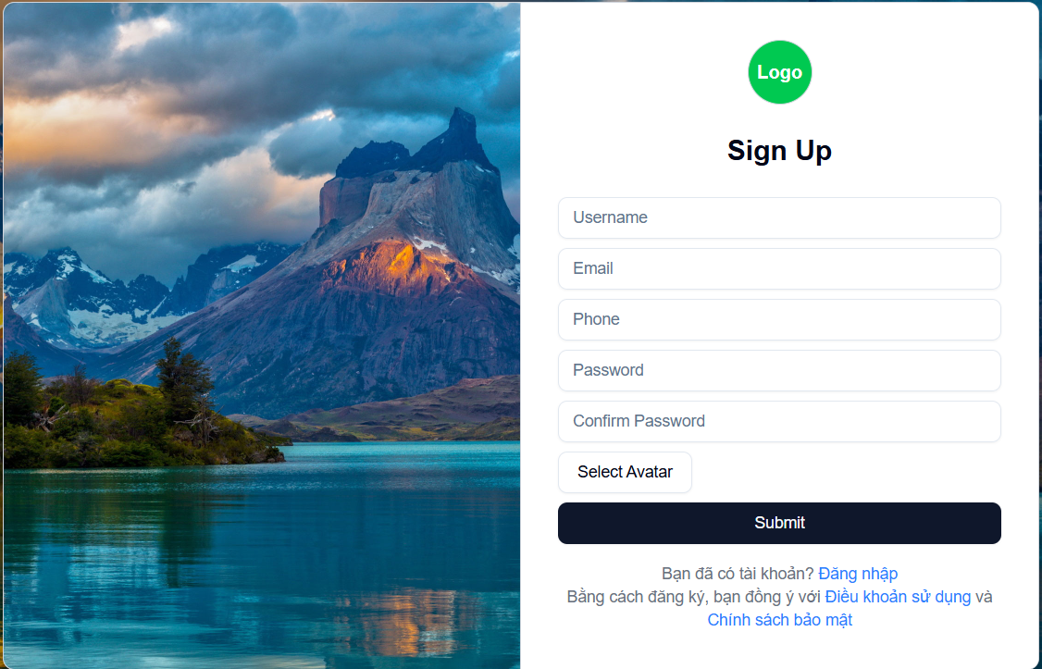

Test Case ID | Mô tả | Hành động | Điều kiện tiên quyết | Kết quả mong đợi | Kết quả thực tế | Kết quả |  |  | Kết quả |  |  | Chú thích
 |  |  |  |  |  | Vòng 1 |  |  | Vòng 2
 |  |  |  |  |  | Trạng thái | Ngày kiểm tra | Người kiểm tra | Trạng thái | Ngày kiểm tra | Người kiểm tra
GUI_SHOW Trang đăng ký
GUI-DK01 | [ Sign Up] Label |  |  | -Label : black -Status : enable | -Label : black -Status : enable | Passed | 2025-05-02 | Đức | Passed | 2025-05-13 | Dũng
GUI-DK02 | [Username] Textbox |  |  | -Text color : black -Status : enable | -Text color : black -Status : enable | Passed | 2025-05-02 | Đức | Passed | 2025-05-13 | Dũng
GUI-DK03 | [Email] Textbox |  |  | -Text color : black -Status : enable | -Text color : black -Status : enable | Passed | 2025-05-02 | Đức | Passed | 2025-05-13 | Dũng
GUI-DK04 | [Phone] Textbox |  |  | -Text color : black -Status : enable | -Text color : black -Status : enable | Passed | 2025-05-02 | Đức | Passed | 2025-05-13 | Dũng
GUI-DK04 | [Password] Textbox |  |  | -Text color : black -Status : enable | -Text color : white -Status : enable | Passed | 2025-05-02 | Đức | Passed | 2025-05-13 | Dũng
GUI-DK05 | [Confirm Password] Textbox |  |  | -Text color : black -Status : enable | -Text color : white -Status : enable | Passed | 2025-05-02 | Đức | Passed | 2025-05-13 | Dũng
GUI-DK06 | [Select Avatar] File Input |  |  | -Text color : black -Status : enable | -Text color : white -Status : enable | Passed | 2025-05-02 | Đức | Passed | 2025-05-13 | Dũng
GUI-DK07 | [Submit] Button |  |  | -Text color : white -Status : enable | -Text color : white -Status : enable | Passed | 2025-05-02 | Đức | Passed | 2025-05-13 | Dũng
GUI-DK08 | [Đăng nhập] Link |  |  | -Text color : blue -Status : enable | -Text color : blue -Status : enable | Passed | 2025-05-02 | Đức | Passed | 2025-05-13 | Dũng
FUNCTION_SHOW Trang đăng ký
FUNC-DK01 | Đăng ký thành công | 1. Nhập username, email hợp lệ, phone, password, confirm password giống password, chọn avater 2. Click "Submit". | Truy cập vào hệ thống | Đi đến trang đăng nhập | Đi đến trang đăng nhập | Passed | 2025-05-02 | Đức | Passed | 2025-05-13 | Dũng
FUNC-DK02 | Để trống tất cả các trường dữ liêu | 1. Không điền gì 2. Click "Submit". | Truy cập vào hệ thống | Hệ thống thông báo lỗi nhập các trường cần nhập | Hệ thống thông báo lỗi nhập các trường cần nhập | Passed | 2025-05-02 | Đức | Passed | 2025-05-13 | Dũng
FUNC-DK03 | Để trống trường "Username". | 1 .Nhập các trường khác trừ trường username 2. Click "Submit". | Truy cập vào hệ thống | Thông báo lỗi : "username phải có ít nhất 3 kí tự !" | Thông báo lỗi : "username phải có ít nhất 3 kí tự !" | Passed | 2025-05-02 | Đức | Passed | 2025-05-13 | Dũng
FUNC-DK04 | Để trống trường "Email". | 1 .Nhập các trường khác trừ trường Email 2. Click "Submit". | Truy cập vào hệ thống | Thông báo lỗi : "Email không hợp lệ" | Thông báo lỗi : "Email không hợp lệ" | Passed | 2025-05-02 | Đức | Passed | 2025-05-13 | Dũng
FUNC-DK05 | Để trống trường "Phone" | 1. Để trông trường phone 2. Click "Submit". | Truy cập vào hệ thống | Thông báo lỗi : "Phone không hợp lệ, có ít nhất 10 ký tự" | Thông báo lỗi : "Phone không hợp lệ, có ít nhất 10 ký tự" | Passed | 2025-05-02 | Đức | Passed | 2025-05-13 | Dũng
FUNC-DK06 | Để trống trường "Password" | 1. Để trống trường password 2. Click "Submit". | Truy cập vào hệ thống | Thông báo lỗi : "Password không hợp lệ, có ít nhất 6 ký tự" | Thông báo lỗi : "Password không hợp lệ, có ít nhất 6 ký tự" | Passed | 2025-05-02 | Đức | Passed | 2025-05-13 | Dũng
FUNC-DK07 | Để trống trường "Password" hoặc nhập không trùng password | 1. Nhập sai confirm password 2. Click "Submit". | Truy cập vào hệ thống | Thông báo lỗi : "Password không trùng khớp" | Thông báo lỗi : "Password không trùng khớp" | Passed | 2025-05-02 | Đức | Passed | 2025-05-13 | Dũng
FUNC-DK08 | Nhập Email đã tồn tại | 1 .Nhập Email đã tồn tại 3. Click "Submit". | Truy cập vào hệ thống | Hệ thống thông báo :" Email đã tồn tại " | Hệ thống thông báo :" Email đã tồn tại " | Passed | 2025-05-02 | Đức | Passed | 2025-05-13 | Dũng

Quên mật khẩu
Project Name | Xây dựng diễn đàn chia sẻ thông tin nông sản tích hợp AI tư vấn và thương mại hóa đa người dùng
Module Code | Quên mật khẩu
 | Hoàn thành | Lỗi | Chưa kiểm tra | Bị chăn | Tổng số trường hợp thử nghiệm
Round 1 | 8 | 0 | 0 | 0 | 8
Round 2 | 8 | 0 | 0 | 0 | 8

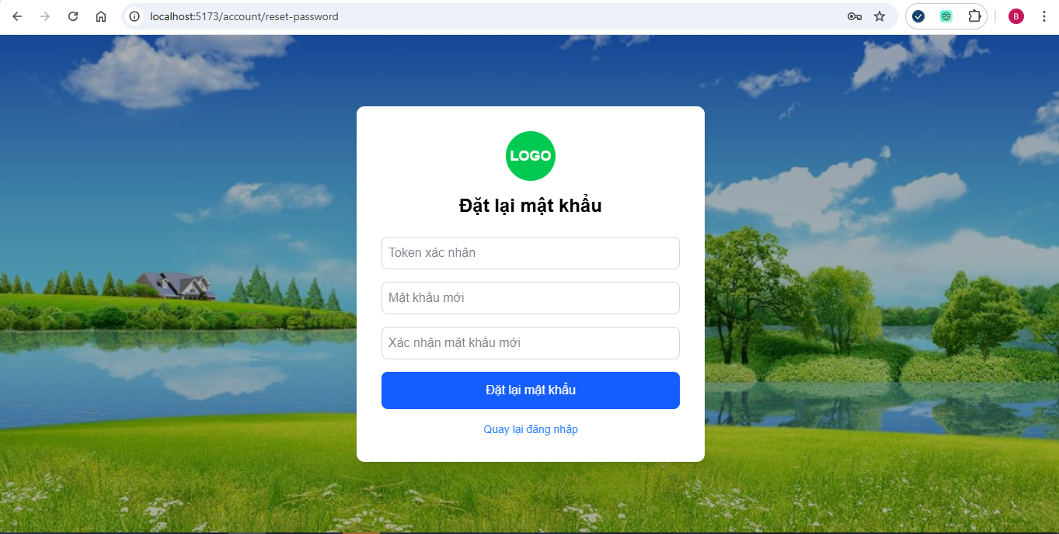

Test Case ID | Mô tả | Hành động | Điều kiện tiên quyết | Kết quả mong đợi | Kết quả thực tế | Kết quả |  |  | Kết quả |  |  | Chú thích
 |  |  |  |  |  | Vòng 1 |  |  | Vòng 2
 |  |  |  |  |  | Trạng thái | Ngày kiểm tra | Người kiểm tra | Trạng thái | Ngày kiểm tra | Người kiểm tra
GUI_SHOW Quên mật khẩu
GUI-QMK01 | [ Đổi mật khẩu] Label |  |  | -Label : black -Status : enable | -Label : black -Status : enable | Passed | 2025-05-04 | Dũng | Passed | 2025-05-13 | Bách
GUI-QMK02 | [Mật khẩu hiện tại] Label |  |  | -Text color : black -Status : enable | -Text color : black -Status : enable | Passed | 2025-05-04 | Dũng | Passed | 2025-05-13 | Bách
GUI-QMK03 | [""] Textbox |  |  | -Text color : black -Status : enable | -Text color : black -Status : enable | Passed | 2025-05-04 | Dũng | Passed | 2025-05-13 | Bách
GUI-QMK04 | [Mật khẩu mới] Label |  |  | -Text color : black -Status : enable | -Text color : black -Status : enable | Passed | 2025-05-04 | Dũng | Passed | 2025-05-13 | Bách
GUI-QMK05 | [""] Textbox |  |  | -Text color : black -Status : enable | -Text color : white -Status : enable | Passed | 2025-05-04 | Dũng | Passed | 2025-05-13 | Bách
GUI-QMK06 | [Xác nhận mk] Label |  |  | -Text color : black -Status : enable | -Text color : white -Status : enable | Passed | 2025-05-04 | Dũng | Passed | 2025-05-13 | Bách
GUI-QMK07 | [""] Textbox |  |  | -Text color : black -Status : enable | -Text color : black -Status : enable | Passed | 2025-05-04 | Dũng | Passed | 2025-05-13 | Bách
GUI-QMK08 | [Hủy] Button |  |  | -Text color : black -Status : enable | -Text color : black -Status : enable | Passed | 2025-05-04 | Dũng | Passed | 2025-05-13 | Bách
GUI-QMK09 | [Đổi mật khẩu] Button |  |  | -Text color : white -Status : enable | -Text color : black -Status : enable | Passed | 2025-05-04 | Dũng | Passed | 2025-05-13 | Bách
FUNCTION_SHOW Quên mật khẩu
FUNC-QMK01 | Đổi mật khẩu thành công | 1.Đăng nhập vào hệ thống 2.Truy cập trang đổi mật khẩu. 3.Nhập đúng mật khẩu hiện tại, mật khẩu mới, xác nhận mật khẩu mới. 4.Nhấn “Cập nhật”. | Truy cập vào hệ thống, đã đăng nhập | Thông báo đổi mật khẩu thành công | Thông báo đổi mật khẩu thành công | Passed | 2025-05-04 | Dũng | Passed | 2025-05-13 | Bách
FUNC-QMK02 | Mật khẩu hiện tại sai | 1.Đăng nhập vào hệ thống 2.Truy cập trang đổi mật khẩu. 3.Nhập sai mật khẩu hiện tại 4.Nhấn “Cập nhật”. | Truy cập vào hệ thống, đã đăng nhập | Thông báo: "Mật khẩu hiện tại sai" | Thông báo: "Mật khẩu hiện tại sai" | Passed | 2025-05-04 | Dũng | Passed | 2025-05-13 | Bách
FUNC-QMK03 | Mật khẩu mới và mật khẩu xác nhận không khớp | 1.Đăng nhập vào hệ thống 2.Truy cập trang đổi mật khẩu. 3.Nhập đúng mật khẩu hiện tại, mật khẩu mới và xác nhận mật khẩu không khớp. 4.Nhấn “Cập nhật” | Truy cập vào hệ thống, đã đăng nhập | Thông báo: "Mật khẩu không khớp" | Thông báo: "Mật khẩu không khớp" | Passed | 2025-05-04 | Dũng | Passed | 2025-05-13 | Bách
FUNC-QMK04 | Mật khẩu mới trùng mật khẩu cũ | 1.Đăng nhập vào hệ thống 2.Truy cập trang đổi mật khẩu. 3.Nhập mật khẩu mới và mật khẩu củ trùng nhau 4.Nhấn “Cập nhật” | Truy cập vào hệ thống, đã đăng nhập | Thông báo: "Mật khẩu mới đã trùng với mật khẩu củ" | Thông báo: "Mật khẩu mới đã trùng với mật khẩu củ" | Passed | 2025-05-04 | Dũng | Passed | 2025-05-13 | Bách
FUNC-QMK05 | Bỏ trống mật khẩu hiện tại | 1.Đăng nhập vào hệ thống 2.Truy cập trang đổi mật khẩu. 3. Bỏ trống mật khẩu hiện tại 4.Nhấn “Cập nhật” | Truy cập vào hệ thống, đã đăng nhập | Thông báo: " Vui lòng nhập mật khẩu hiện tại" | Thông báo: " Vui lòng nhập mật khẩu hiện tại" | Passed | 2025-05-04 | Dũng | Passed | 2025-05-13 | Bách
FUNC-QMK06 | Bỏ trống mật khẩu mới | 1.Đăng nhập vào hệ thống 2.Truy cập trang đổi mật khẩu. 3. Bỏ trống mật khẩu mới 4.Nhấn “Cập nhật” | Truy cập vào hệ thống, đã đăng nhập | Thông báo: " Vui lòng nhập mật khẩu mới" | Thông báo: " Vui lòng nhập mật khẩu mới" | Passed | 2025-05-04 | Dũng | Passed | 2025-05-13 | Bách
FUNC-QMK07 | Mật khẩu hiện tại không đủ độ mạnh | 1.Đăng nhập vào hệ thống 2.Truy cập trang đổi mật khẩu. 3. Nhập mật khẩu ít hơn 6 kí tự 4.Nhấn “Cập nhật” | Truy cập vào hệ thống, đã đăng nhập | Thông báo: "Mật khẩu phải từ 6 kí tự" | Thông báo: "Mật khẩu phải từ 6 kí tự" | Passed | 2025-05-04 | Dũng | Passed | 2025-05-13 | Bách
FUNC-QMK08 | Bỏ trống xác nhận mật khẩu | 1.Đăng nhập vào hệ thống 2.Truy cập trang đổi mật khẩu. 3. Bỏ trống xác nhậ mật khẩu 4.Nhấn “Cập nhật” | Truy cập vào hệ thống, đã đăng nhập | Thông báo: " Vui lòng nhập xác nhận mật khẩu " | Thông báo: " Vui lòng nhập mật khẩu mới" | Passed | 2025-05-04 | Dũng | Passed | 2025-05-13 | Bách

Yêu thích bài viết
Project Name | Xây dựng diễn đàn chia sẻ thông tin nông sản tích hợp AI tư vấn và thương mại hóa đa người dùng
Module Code | Yêu thích bài viết
 | Hoàn thành | Lỗi | Chưa kiểm tra | Bị chăn | Tổng số trường hợp thử nghiệm
Round 1 | 4 | 0 | 0 | 0 | 4
Round 2 | 4 | 0 | 0 | 0 | 4

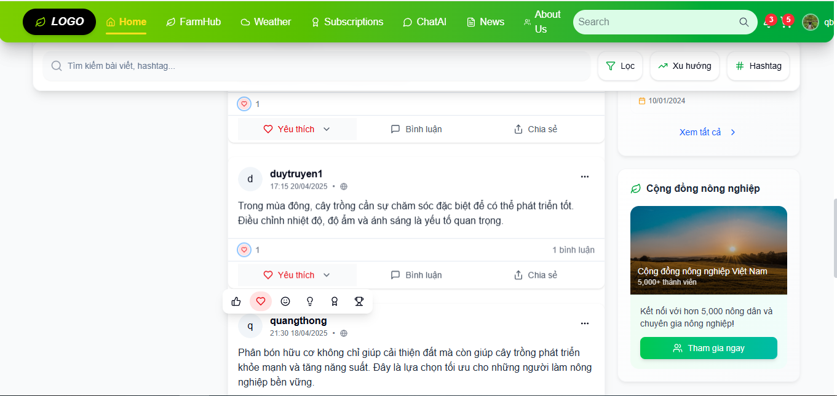

Test Case ID | Mô tả | Hành động | Điều kiện tiên quyết | Kết quả mong đợi | Kết quả thực tế | Kết quả |  |  | Kết quả |  |  | Chú thích
 |  |  |  |  |  | Vòng 1 |  |  | Vòng 2
 |  |  |  |  |  | Trạng thái | Ngày kiểm tra | Người kiểm tra | Trạng thái | Ngày kiểm tra | Người kiểm tra
GUI_SHOW Trang đăng ký
GUI-YTBV01 | [ Bài Viết] Label |  |  | -Label : white -Status : enable | -Label : white -Status : enable | Passed | 2025-05-05 | Bách | Passed | 2025-05-13 | Dũng
GUI-YTBV02 | [Yêu thích]Icon |  |  | -Text color : white -Status : enable | -Text color : white -Status : enable | Passed | 2025-05-05 | Bách | Passed | 2025-05-13 | Dũng
FUNCTION_SHOW Trang Yêu thích bài viết
FUNC-QMK01 | Người dùng đã đăng nhập bấm yêu thích | 1. Đăng nhập vào hệ thống 2.Nhấn yêu thích bài viết | Truy cập vào hệ thống, đã đăng nhập | Icon đổi màu theo cảm xúc của bạn | Icon đổi màu theo cảm xúc của bạn | Passed | 2025-05-05 | Bách | Passed | 2025-05-13 | Dũng
FUNC-QMK02 | Người dùng chưa đăng nhập bấm yêu thích | 1. Đăng nhập vào hệ thống 2.Nhấn yêu thích bài viết | Truy cập vào hệ thống, | Thông báo: " Vui lòng đăng nhập | Thông báo: " Vui lòng đăng nhập | Passed | 2025-05-05 | Bách | Passed | 2025-05-13 | Dũng
FUNC-QMK03 | Yêu thích bài viết đã yêu thích trước đó | 1. Đăng nhập vào hệ thống 2.Nhấn yêu thích bài viết | Truy cập vào hệ thống, đã đăng nhập | Icon trở về trạng thái chưa yêu thích. | Icon trở về trạng thái chưa yêu thích. | Passed | 2025-05-05 | Bách | Passed | 2025-05-13 | Dũng
FUNC-QMK04 | Danh sách yêu thích của người dùng | 1. Đăng nhập vào hệ thống 2.Nhấn vào sanh sách yêu thích bài viết | Truy cập vào hệ thống, đã đăng nhập | Hiển thị danh sách những người đã thích bài viết | Hiển thị danh sách những người đã thích bài viết | Passed | 2025-05-05 | Bách | Passed | 2025-05-13 | Dũng

Bình luận bài viết
Project Name | Xây dựng diễn đàn chia sẻ thông tin nông sản tích hợp AI tư vấn và thương mại hóa đa người dùng
Module Code | Bình luận bài viết
 | Hoàn thành | Lỗi | Chưa kiểm tra | Bị chăn | Tổng số trường hợp thử nghiệm
Round 1 | 6 | 0 | 0 | 0 | 6
Round 2 | 6 | 0 | 0 | 0 | 6

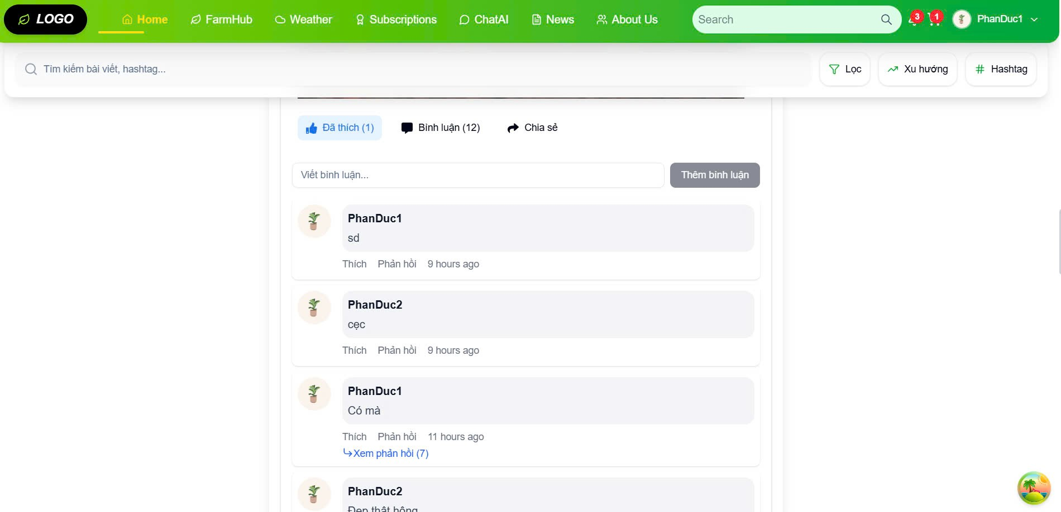

Test Case ID | Mô tả | Hành động | Điều kiện tiên quyết | Kết quả mong đợi | Kết quả thực tế | Kết quả |  |  | Kết quả |  |  | Chú thích
 |  |  |  |  |  | Vòng 1 |  |  | Vòng 2
 |  |  |  |  |  | Trạng thái | Ngày kiểm tra | Người kiểm tra | Trạng thái | Ngày kiểm tra | Người kiểm tra
GUI_SHOW Trang đăng ký
GUI-BLBV01 | [ Bình luận] Label |  |  | -Label : black -Status : enable | -Label : black -Status : enable | Passed | 2025-05-06 | Thông | Passed | 2025-05-13 | Bách
GUI-BLBV02 | [Viết bình luận] Button |  |  | -Text color : black -Status : enable | -Text color : black -Status : enable | Passed | 2025-05-06 | Thông | Passed | 2025-05-13 | Bách
FUNCTION_SHOW Bình luận bài viết
FUNC-BLBV01 | Người dùng đã đăng nhập – bình luận thành công | 1.Đăng nhập vào hệ thống 2.Truy cập vào bất kì bài viết nào 3.Bấm vào viết bình luận | Truy cập vào hệ thống, đã đăng nhập | Bình luận được hiển thị bên dưới bài viết ngay lập tức | Bình luận được hiển thị bên dưới bài viết ngay lập tức | Passed | 2025-05-06 | Thông | Passed | 2025-05-13 | Bách
FUNC-BLBV02 | Người dùng chưa đăng nhập – thành công | 1.Đăng nhập vào hệ thống 2.Truy cập vào bất kì bài viết nào 3.Bấm vào viết bình luận | Truy cập vào hệ thống, | Thông báo: " Vui lòng nhập" | Thông báo: " Vui lòng nhập" | Passed | 2025-05-06 | Thông | Passed | 2025-05-13 | Bách
FUNC-BLBV03 | Gửi bình luận rỗng | 1.Đăng nhập vào hệ thống 2.Truy cập vào bất kì bài viết nào 3.Bấm vào viết bình luận | Truy cập vào hệ thống, đã đăng nhập | Thông báo: " Nội dung không được để trống" | Thông báo: " Nội dung không được để trống" | Passed | 2025-05-06 | Thông | Passed | 2025-05-13 | Bách
FUNC-BLBV04 | Bình luận quá dài | 1.Đăng nhập vào hệ thống 2.Truy cập vào bất kì bài viết nào 3.Bấm vào viết bình luận 4.Bình luận hơn 250 kí tự | Truy cập vào hệ thống, đã đăng nhập | Thông báo: "Bình luận không được vượt quá 250 ký tự" | Thông báo: "Bình luận không được vượt quá 250 ký tự" | Passed | 2025-05-06 | Thông | Passed | 2025-05-13 | Bách
FUNC-BLBV05 | Gửi bình luận và hiển thị đúng vị trí | 1.Đăng nhập vào hệ thống 2.Truy cập vào bất kì bài viết nào 3.Bấm vào viết bình luận | Truy cập vào hệ thống, đã đăng nhập | Bình luận mới hiển thị ở trên cùng | Bình luận mới hiển thị ở trên cùng | Passed | 2025-05-06 | Thông | Passed | 2025-05-13 | Bách
FUNC-BLBV06 | Trả lời bình luận | 1.Đăng nhập vào hệ thống 2.Truy cập vào bất kì bài viết nào 3.Bấm trả lời bình luận | Truy cập vào hệ thống, đã đăng nhập | Bình luận mới được gắn bên dưới bình luận cha. | Bình luận mới được gắn bên dưới bình luận cha. | Passed | 2025-05-06 | Thông | Passed | 2025-05-13 | Bách

Chia sẽ bài viết
Project Name | Xây dựng diễn đàn chia sẻ thông tin nông sản tích hợp AI tư vấn và thương mại hóa đa người dùng
Module Code | Chia sẽ bài viết
 | Hoàn thành | Lỗi | Chưa kiểm tra | Bị chăn | Tổng số trường hợp thử nghiệm
Round 1 | 6 | 0 | 0 | 0 | 6
Round 2 | 6 | 0 | 0 | 0 | 6

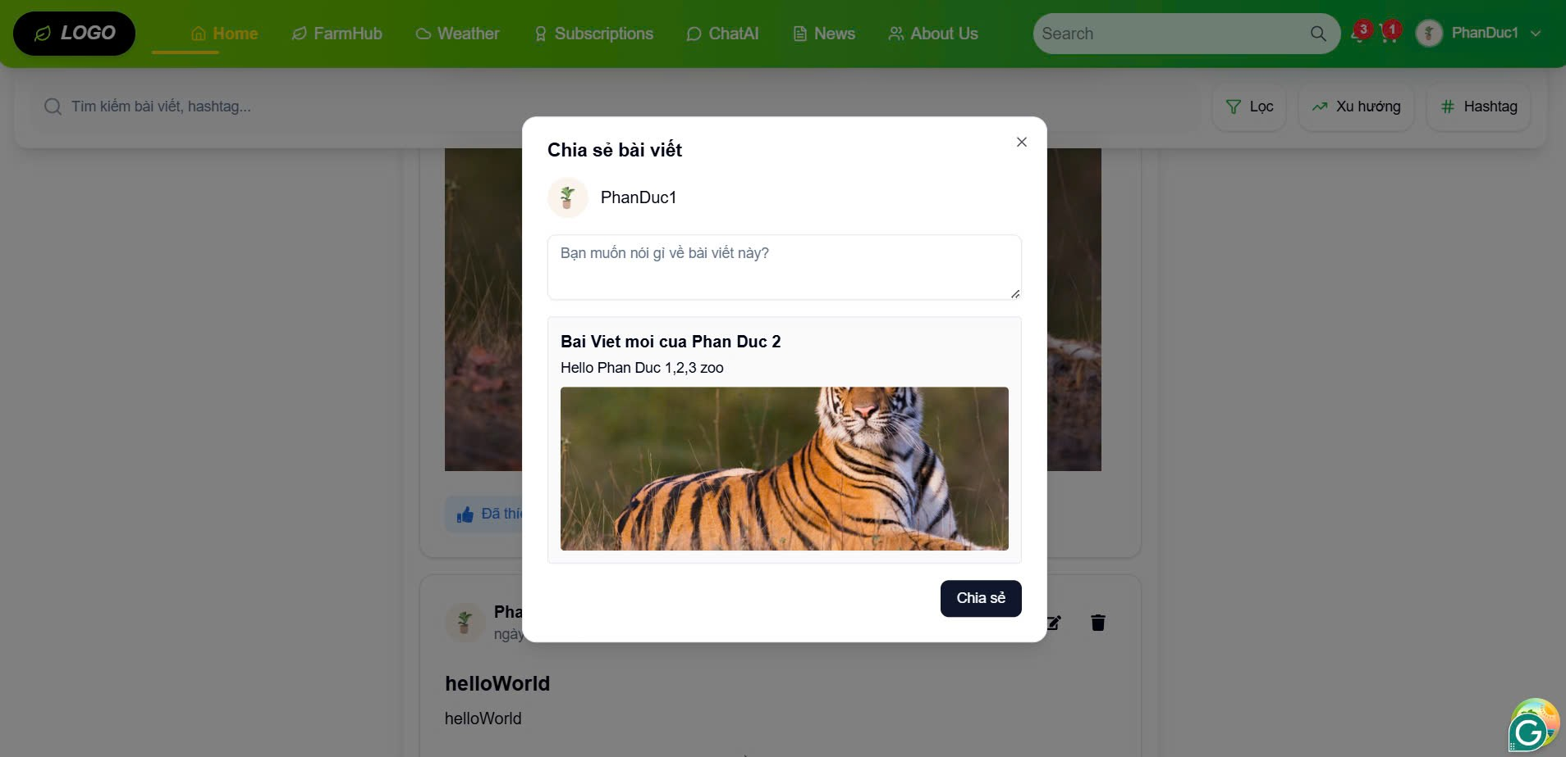

Test Case ID | Mô tả | Hành động | Điều kiện tiên quyết | Kết quả mong đợi | Kết quả thực tế | Kết quả |  |  | Kết quả |  |  | Chú thích
 |  |  |  |  |  | Vòng 1 |  |  | Vòng 2
 |  |  |  |  |  | Trạng thái | Ngày kiểm tra | Người kiểm tra | Trạng thái | Ngày kiểm tra | Người kiểm tra
GUI_SHOW Trang Chia Sẻ Bài Viết
GUI-CCBV01 | [ Bài Viết] Label |  |  | -Label : white -Status : enable | -Label : white -Status : enable | Passed | 2025-05-07 | Thông | Passed | 2025-05-13 | Đức
GUI-CCBV02 | [Chia Sẻ]Button |  |  | -Text color : white -Status : enable | -Text color : white -Status : enable | Passed | 2025-05-07 | Thông | Passed | 2025-05-13 | Đức
FUNCTION_SHOW Chia Sẽ Bài Viết
FUNC-CCBV01 | Hiển thị nút "Chia sẻ" trên bài viết | 1. Đăng nhập vào hệ thống 2.Hiển thị nút chia sẻ bài viết | Truy cập vào hệ thống, đã đăng nhập | Nút "Chia sẻ" hiển thị trên mỗi bài viết | Nút "Chia sẻ" hiển thị trên mỗi bài viết | Passed | 2025-05-07 | Thông | Passed | 2025-05-13 | Đức
FUNC-CCBV02 | Click nút "Chia sẻ" | 1. Đăng nhập vào hệ thống 2.Click nút chia sẻ trên bài viết | Truy cập vào hệ thống, | Popup/modal hiển thị yêu cầu xác nhận chia sẻ | Popup/modal hiển thị yêu cầu xác nhận chia sẻ | Passed | 2025-05-07 | Thông | Passed | 2025-05-13 | Đức
FUNC-CCBV03 | Chia sẻ cùng nội dung nhiều lần | 1. Đăng nhập vào hệ thống 2.Click "Chia sẻ" nhiều lần trên cùng 1 bài | Truy cập vào hệ thống, | Hệ thống có thể giới hạn: không cho chia sẻ trùng | Hệ thống có thể giới hạn: không cho chia sẻ trùng | Passed | 2025-05-07 | Thông | Passed | 2025-05-13 | Đức
FUNC-CCBV04 | Kiểm tra hiển thị bài viết đã chia sẻ trên trang cá nhân | Vào trang cá nhân | Truy cập vào hệ thống, | Bài viết chia sẻ hiển thị ở trang cá nhân với tên tác giả gốc và liên kết đến bài gốc | Bài viết chia sẻ hiển thị ở trang cá nhân với tên tác giả gốc và liên kết đến bài gốc | Passed | 2025-05-07 | Thông | Passed | 2025-05-13 | Đức
FUNC-CCBV05 | Chia sẻ thành công | 1. Đăng nhập vào hệ thống 2.Click nút chia sẻ trên bài viết | Truy cập vào hệ thống, đã đăng nhập | Bài viết được sao chép về trang cá nhân của người dùng | Bài viết được sao chép về trang cá nhân của người dùng | Passed | 2025-05-07 | Thông | Passed | 2025-05-13 | Đức
FUNC-CCBV06 | Chia sẻ không thành công khi chưa đăng nhập | 1. Đăng nhập vào hệ thống 2.Click nút chia sẻ trên bài viết | Truy cập vào hệ thống, chưa đăng nhập | Hiển thị thông báo “Bạn cần đăng nhập để chia sẻ bài viết” | Hiển thị thông báo “Bạn cần đăng nhập để chia sẻ bài viết” | Passed | 2025-05-07 | Thông | Passed | 2025-05-13 | Đức

Đổi mật khẩu
Project Name | Xây dựng diễn đàn chia sẻ thông tin nông sản tích hợp AI tư vấn và thương mại hóa đa người dùng
Module Code | Đổi mật khẩu
 | Hoàn thành | Lỗi | Chưa kiểm tra | Bị chăn | Tổng số trường hợp thử nghiệm
Round 1 | 6 | 0 | 0 | 0 | 6
Round 2 | 6 | 0 | 0 | 0 | 6

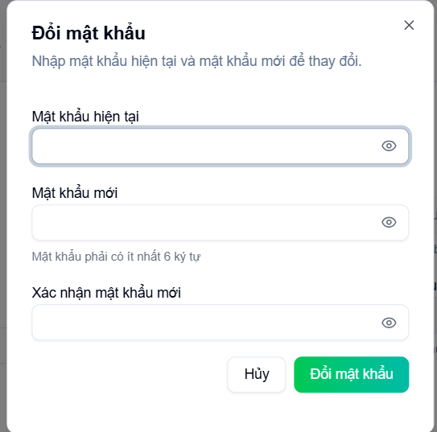

Test Case ID | Mô tả | Hành động | Điều kiện tiên quyết | Kết quả mong đợi | Kết quả thực tế | Kết quả |  |  | Kết quả |  |  | Chú thích
 |  |  |  |  |  | Vòng 1 |  |  | Vòng 2
 |  |  |  |  |  | Trạng thái | Ngày kiểm tra | Người kiểm tra | Trạng thái | Ngày kiểm tra | Người kiểm tra
GUI_SHOW Trang đăng ký
GUI-QMK01 | [ Đổi mật khẩu] Label |  |  | -Label : black -Status : enable | -Label : black -Status : enable | Passed | 2025-05-09 | Bách | Passed | 2025-05-13 | Thông
GUI-QMK02 | [Mật khẩu hiện tại] Label |  |  | -Text color : black -Status : enable | -Text color : black -Status : enable | Passed | 2025-05-09 | Bách | Passed | 2025-05-13 | Thông
GUI-QMK03 | [""] Textbox |  |  | -Text color : black -Status : enable | -Text color : black -Status : enable | Passed | 2025-05-09 | Bách | Passed | 2025-05-13 | Thông
GUI-QMK04 | [Mật khẩu mới] Label |  |  | -Text color : black -Status : enable | -Text color : black -Status : enable | Passed | 2025-05-09 | Bách | Passed | 2025-05-13 | Thông
GUI-QMK05 | [""] Textbox |  |  | -Text color : black -Status : enable | -Text color : white -Status : enable | Passed | 2025-05-09 | Bách | Passed | 2025-05-13 | Thông
GUI-QMK06 | [Xác nhận mk] Label |  |  | -Text color : black -Status : enable | -Text color : white -Status : enable | Passed | 2025-05-09 | Bách | Passed | 2025-05-13 | Thông
GUI-QMK07 | [""] Textbox |  |  | -Text color : black -Status : enable | -Text color : black -Status : enable | Passed | 2025-05-09 | Bách | Passed | 2025-05-13 | Thông
GUI-QMK08 | [Hủy] Button |  |  | -Text color : black -Status : enable | -Text color : black -Status : enable | Passed | 2025-05-09 | Bách | Passed | 2025-05-13 | Thông
GUI-QMK09 | [Đổi mật khẩu] Button |  |  | -Text color : white -Status : enable | -Text color : black -Status : enable | Passed | 2025-05-09 | Bách | Passed | 2025-05-13 | Thông
FUNCTION_SHOW Trang đăng ký
FUNC-QMK01 | Đổi mật khẩu thành công | 1. Nhập đúng mật khẩu hiện tại 2.Nhập mật khẩu mới, ít nhất 6 kí tự 3. Nhập đúng mật khẩu đã nhập 4. Chọn đổi mật khẩu | Truy cập vào hệ thống, đã đăng nhập | Thông báo đổi mật khẩu thành công | Thông báo đổi mật khẩu thành công | Passed | 2025-05-09 | Bách | Passed | 2025-05-13 | Thông
FUNC-QMK02 | Để trống tất cả các trường dữ liêu | 1. Không điền gì 2. Click "Đổi mật khẩu". | Truy cập vào hệ thống, đã đăng nhập | Thông báo: " Vui lòng nhập mật khẩu hiện tại" | Thông báo: " Vui lòng nhập mật khẩu hiện tại" | Passed | 2025-05-09 | Bách | Passed | 2025-05-13 | Thông
FUNC-QMK03 | Để trống input mật khẩu mới | 1. Nhập mật khẩu hiện tại 2. Click "Đổi mật khẩu". | Truy cập vào hệ thống, đã đăng nhập | Thông báo: " Vui lòng nhập mật khẩu mới" | Thông báo: " Vui lòng nhập mật khẩu mới" | Passed | 2025-05-09 | Bách | Passed | 2025-05-13 | Thông
FUNC-QMK04 | Để trống input xác nhận mật khẩu mới | 1. Nhập mật khẩu hiện tại 2. Nhập mật khẩu mới 3. Click "Đổi mật khẩu". | Truy cập vào hệ thống, đã đăng nhập | Thông báo: " Vui lòng nhập mật khẩu mới" | Thông báo: " Vui lòng nhập mật khẩu mới" | Passed | 2025-05-09 | Bách | Passed | 2025-05-13 | Thông
FUNC-QMK05 | Nhập sai mật khẩu hiện tại | 1. Nhập sai mật khẩu hiện tại 2. Nhập các trường còn lại 3. Click "Đổi mật khẩu". | Truy cập vào hệ thống, đã đăng nhập | Thông báo: " Mật khẩu hiện tại không đúng" | Thông báo: " Mật khẩu hiện tại không đúng" | Passed | 2025-05-09 | Bách | Passed | 2025-05-13 | Thông
FUNC-QMK06 | Nhập sai mật khẩu xác nhận | 1. Nhập sai mật khẩu xác nhận 2. Nhập đúng mật khẩu hiện tại 3. Click "Đổi mật khẩu". | Truy cập vào hệ thống, đã đăng nhập | Thông báo: " Xác nhận mật khẩu không khớp" | Thông báo: " Xác nhận mật khẩu không khớp" | Passed | 2025-05-09 | Bách | Passed | 2025-05-13 | Thông
FUNC-QMK06 | Nhập mật khẩu mới ít hơn 6 kí tự | 1. Nhập đúng mật khẩu hiện tại 2.Nhập mật khẩu mới ít hơn 6 kí tự 3. Click "Đổi mật khẩu". | Truy cập vào hệ thống, đã đăng nhập | Thông báo: "Mật khẩu mới phải có ít nhất 6 kí tự" | Thông báo: "Mật khẩu mới phải có ít nhất 6 kí tự" | Passed | 2025-05-09 | Bách | Passed | 2025-05-13 | Thông

Thống kê và báo cáo
Project Name | Xây dựng diễn đàn chia sẻ thông tin nông sản tích hợp AI tư vấn và thương mại hóa đa người dùng
Module Code | Thống Kê
 | Hoàn thành | Lỗi | Chưa kiểm tra | Bị chăn | Tổng số trường hợp thử nghiệm
Round 1 | 6 | 0 | 0 | 0 | 6
Round 2 | 6 | 0 | 0 | 0 | 6

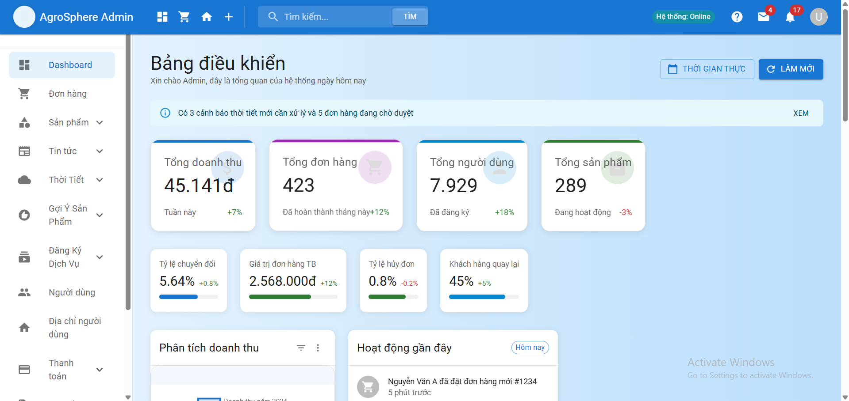

Test Case ID | Mô tả | Hành động | Điều kiện tiên quyết | Kết quả mong đợi | Kết quả thực tế | Kết quả |  |  | Kết quả |  |  | Chú thích
 |  |  |  |  |  | Vòng 1 |  |  | Vòng 2
 |  |  |  |  |  | Trạng thái | Ngày kiểm tra | Người kiểm tra | Trạng thái | Ngày kiểm tra | Người kiểm tra
GUI_SHOW Trang đăng ký
GUI-TK01 | Label |  |  | -Label : black -Status : enable | -Label : black -Status : enable | Passed | 2025-05-12 | Bách | Passed | 2025-05-13 | Thông
GUI-TK02 | [Thống Kê] Button |  |  | -Text color : black -Status : enable | -Text color : black -Status : enable | Passed | 2025-05-12 | Bách | Passed | 2025-05-13 | Thông
FUNCTION_SHOW Thống Kê
FUNC-TK01 | Hiển thị tổng số người dùng | 1.Đăng nhập vào hệ thống admin 2.Truy cập vào thống kê | Truy cập vào hệ thống admin | Hiển thị đúng tổng số người dùng đã đăng ký | Hiển thị đúng tổng số người dùng đã đăng ký | Passed | 2025-05-12 | Bách | Passed | 2025-05-13 | Thông
FUNC-TK02 | Hiển thị tổng số bài viết | 1.Đăng nhập vào hệ thống admin 2.Truy cập vào thống kê | Truy cập vào hệ thống admin | Hiển thị đúng tổng số bài viết trong hệ thống | Hiển thị đúng tổng số người dùng đã đăng ký | Passed | 2025-05-12 | Bách | Passed | 2025-05-13 | Thông
FUNC-TK03 | Hiển thị tổng số bình luận | 1.Đăng nhập vào hệ thống admin 2.Truy cập vào thống kê | Truy cập vào hệ thống admin | Hiển thị đúng tổng số bình luận trong hệ thống | Hiển thị đúng tổng số bình luận trong hệ thống | Passed | 2025-05-12 | Bách | Passed | 2025-05-13 | Thông
FUNC-TK04 | Hiển thị tổng số đơn hàng | 1.Đăng nhập vào hệ thống admin 2.Truy cập vào thống kê | Truy cập vào hệ thống admin | Hiển thị đúng tổng số đơn hàng trong hệ thống | Hiển thị đúng tổng số đơn hàng trong hệ thống | Passed | 2025-05-12 | Bách | Passed | 2025-05-13 | Thông
FUNC-TK05 | Hiển thị tổng số lượt truy cập | 1.Đăng nhập vào hệ thống admin 2.Truy cập vào thống kê | Truy cập vào hệ thống admin | Hiển thị đúng tổng số lượt truy cập | Hiển thị đúng tổng số lượt truy cập | Passed | 2025-05-12 | Bách | Passed | 2025-05-13 | Thông
FUNC-TK06 | Thống kế bằng biểu đồ | 1.Đăng nhập vào hệ thống admin 2.Truy cập vào thống kê | Truy cập vào hệ thống, đã đăng nhập | Hiển thị biểu đồ cột doanh thu từng tháng | Hiển thị biểu đồ cột doanh thu từng tháng | Passed | 2025-05-12 | Bách | Passed | 2025-05-13 | Thông

